Blad1
 |  |  | transistor npn berekening
 |  |  | r=u2/p
 |  |  | r = u/i
versterking |  |  |  | R=
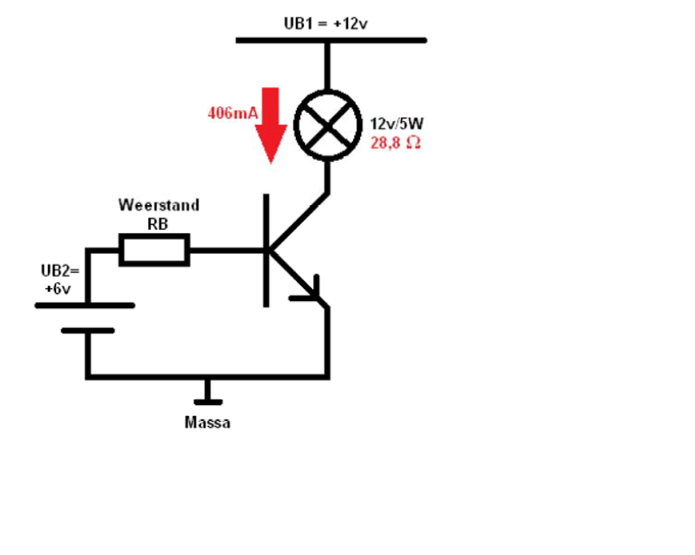
watt | P | 5 | verbruiker weerstand | 28.8
volt | U | 12 |  | ohm
verlies spanning | Uce sat | 0.3
HFE |  | 286 | IC | 0.406 | A
Nodig | Ampere | 0.417
 |  |  | IB | 0.001 | A
 |  | 1.5 | veiligheidsfactor 1,5 IB | 0.002 | A

schakel | U | 12 | weerstand RB | 5303 | ohm
spanning
 | UBE | 0.7

